Накладная-№3
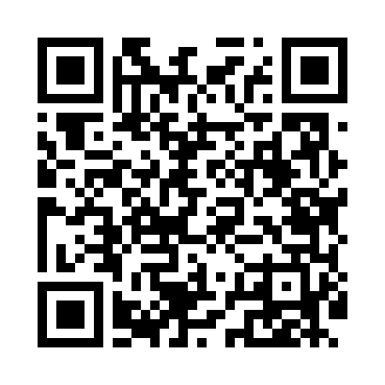
Номер товарно-транспортной накладной: |  |  | Торговый представитель: Kamol aka
Поставщик: Toshkent falcon fly 2 |  |  | Телефон торгового представителя: +998979626299
Дата отгрузки: 21.12.2025 |  |  | Контрагент: """" Klient
Дата консигнации: |  |  | Адрес:
Доставщик: |  |  | Телефон:
Телефон доставщика:
Время заказа: 21.12.2025 15:07:48
№ | Штрих-код | Название товаров (работ,услуг) | Количество | Количество в кейсе | Цена | Сумма
 |  |  | 50 |  |  | 147.5
1 | 6292025067692 | Пластмасса ликоп 25x25x2 см DB-67-69 | 25 | 25 шт. | 2.80 | 70
2 | 2015999422502 | Пластиковый салатница 25*25*2cm MM-5028-10 9. 85"Shallow plate XP-39-43 | 25 | 25 шт. | 3.10 | 77.50
Итого: 147.5$|->UZS: 1,843,750.00

